KALKULATOR
DODATEK DO APLIKACJI PROJEKTOWEJ EASYSOLAR.APP
KALKULATOR STRAT ENERGII EASYSOLAR
STRATY ENERGII ELEKTRYCZNEJ WZGLĘDEM PRODUKCJI DLA OPTYMALNEGO KĄTA NACHYLENIA PANELI SŁONECZNYCH

 | Kąt nachylenia panelu | 56 | stopnie
 | Roczne uzyski energii elektrycznej z 1kWp instalacji | 1022.53 | kWh
 | % produkowanej mocy paneli w stosunku do mocy dla optymalnego kąta padania | 92.88 | %
 | % strat w produkcji energii | 7.12 | %

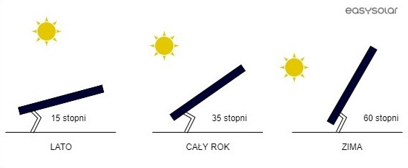

Zobacz wszystkie funkcje aplikacji EASYSOLAR.APP

